关系图
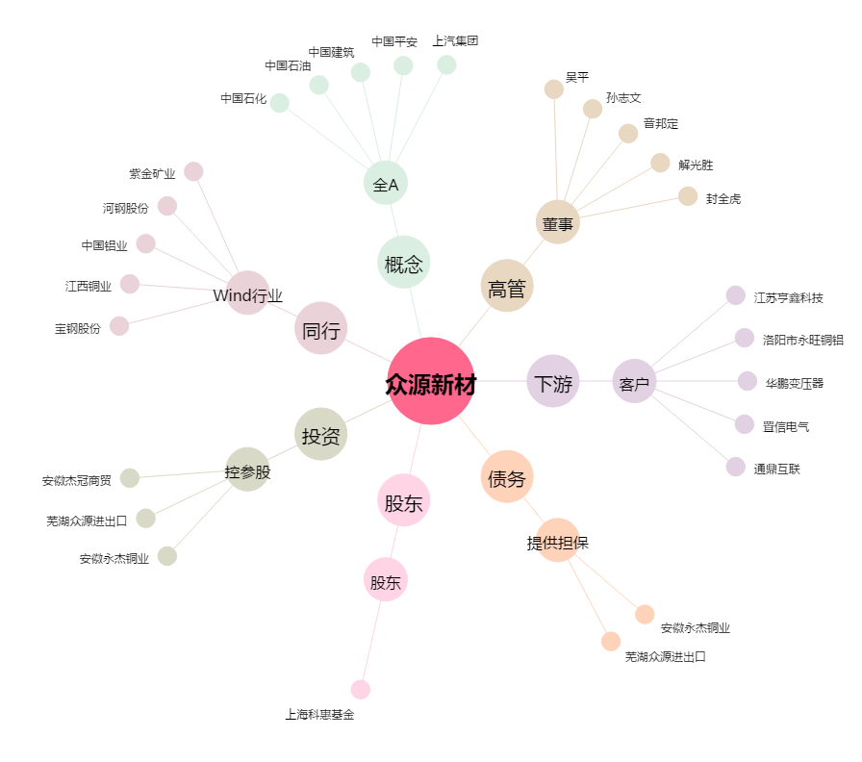
众源新材[603527.SH] - 关系概览图

